Introducción
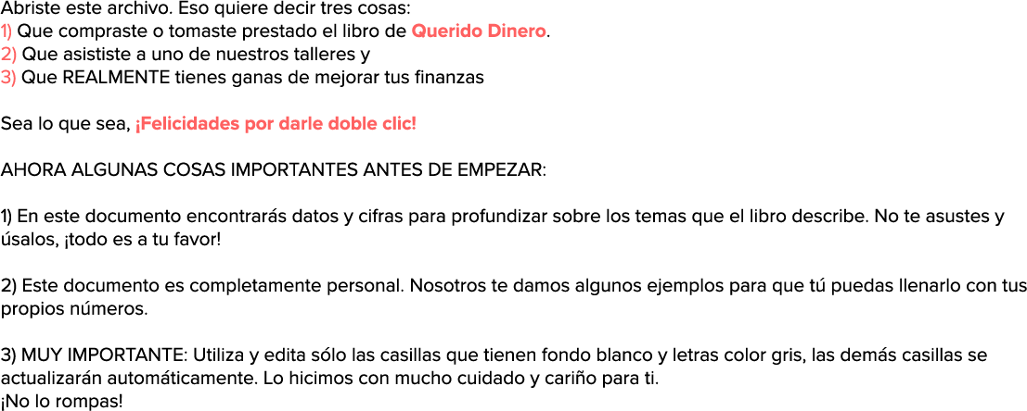

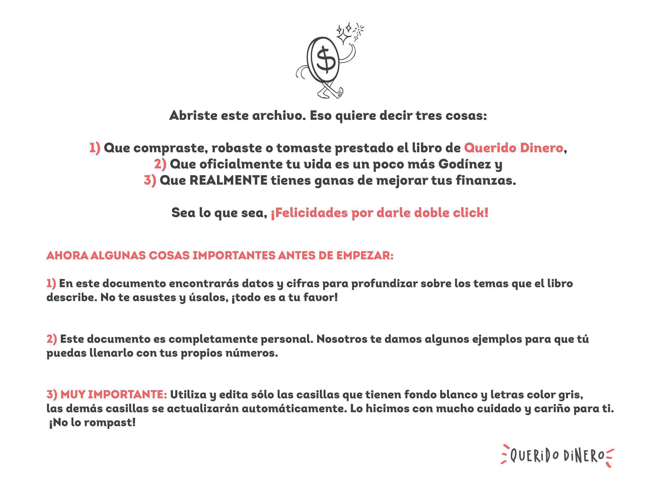

Ingresos
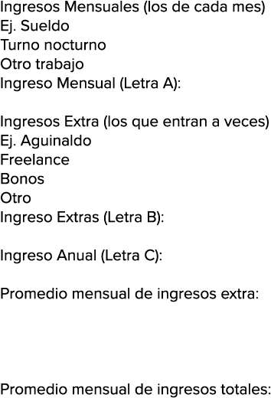
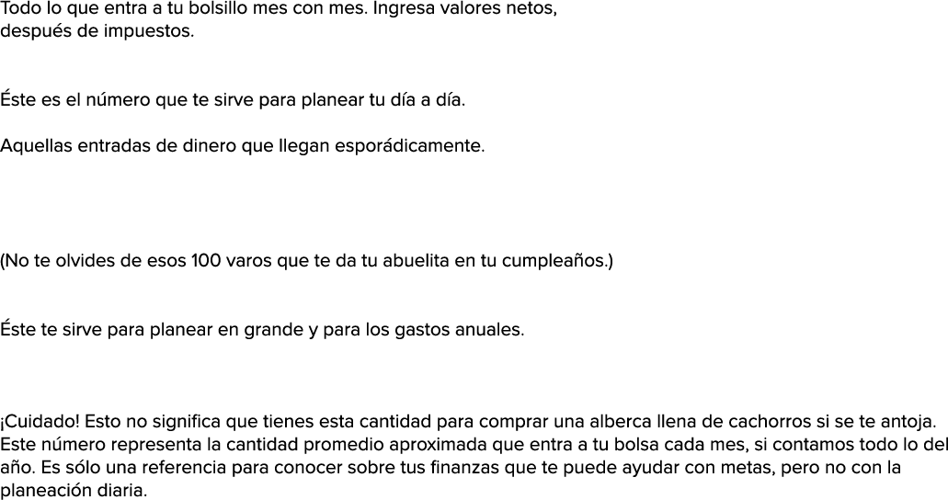
$10,000
$1,500
$0
$11,500

$4,250
$24,000
$0
$0
$28,250

$166,250

$2,354

$13,854

Gastos
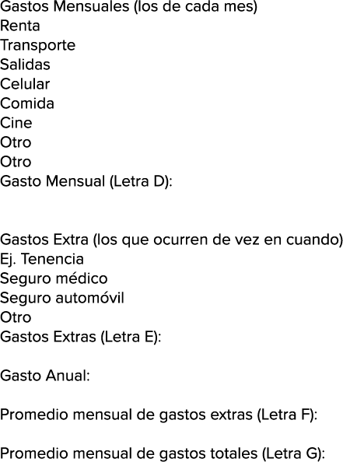
$4,500
$2,000
$1,200
$600
$1,500
$300
$0
$0
$10,100

$1,200
$8,000
$6,500
$0
$15,700

$136,900

$1,308

$11,408

Balance
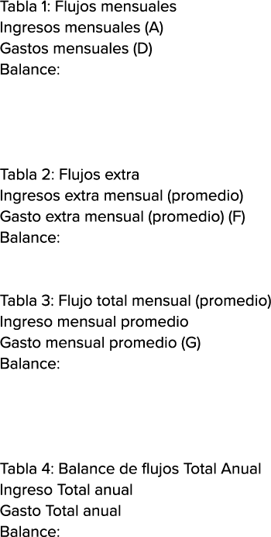
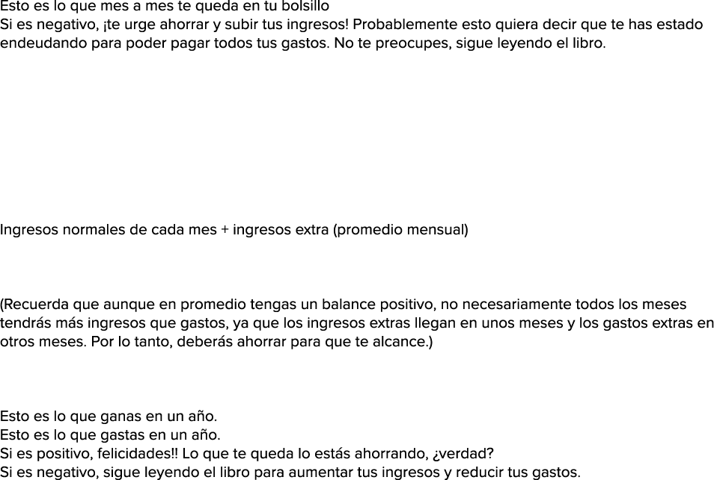
$11,500
$10,100
$1,400

$2,354
$1,308
$1,046

$13,854
$11,408
$2,446

$166,250
$136,900
$29,350

